Konfigurace
Konfigurace IT rozvaděče

Kód konfigurace: | RF1-42-80/10V-AHC3A-0XF-B

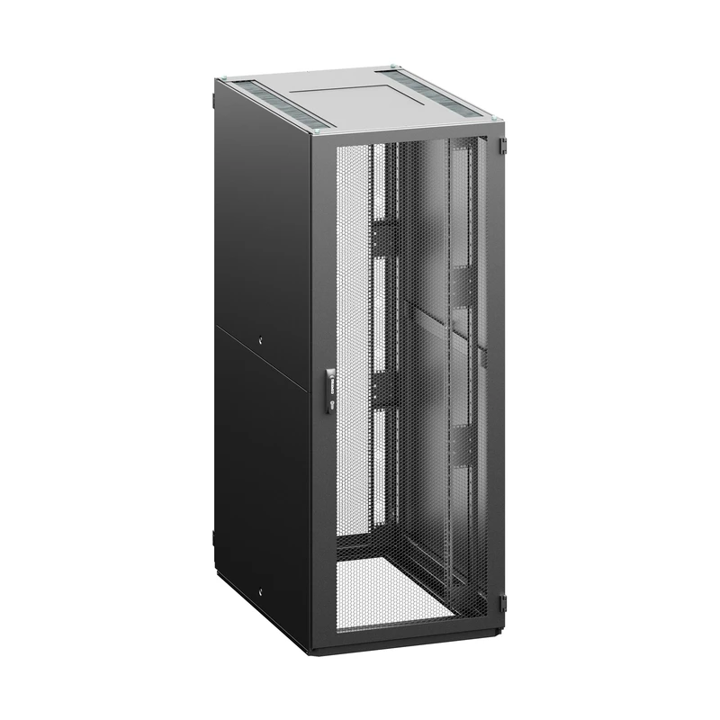

Parametry konfigurace
Parametr | Kód | Hodnota
Výška | 42 | 42U (2005 mm)
Šířka | 80 | 800 mm
Hloubka | 10 | 1000 mm
Barva rozvaděče | B | RAL 7035 (světle šedá)
Lišta | V | V-typ 19" lišt
Přední dveře | A | vertikálně dělené skleněné dveře
Zámek předních dveří | H | výklopná klika s číselným zámkem, unikátní klíč, vícebodový
Zadní dveře | C | vertikálně dělené plechové dveře
Zámek zadních dvěří | 3 | Elektronicky ovládaná klika s jednostrannou cylindrickou vložkou DIN 18252, kabel 4m, vícebodový
Boční panely | A | 2 bočnice, celoplechové, univerzální klíč
Kryty | X | bez horního a dolního krytu

Obecné příslušenství
Žádné obecné příslušenství.

Umístěné příslušenství
Žádné příslušenství s přiřazenou pozicí.

